listing
1) ENGLISH ITEM NAME (ex : OOOO machine) | 2)中文名称 | 3) MANUFACTUROR (ex : OOO company) | 4) MODEL NO (ex : abc-123) | 5)Serial number | 6)CN hs code | 7)VN hs code | 8)Material | 9) VOLTAGE (ex : 220V) | 10) CAPACITY (ex :1200KW) | 11) Manufacture date (yyyy-mm-dd) | 12) ORIGIN | 13) NEW or USED | 14) PICTURE (BEFORE PACKING) | 15) PICTURE (NAME PLATE or label) | 16)Quantity | 17)cost(RMB 13%VAT) | 18)cost(USD) | 19)Total cost(USD) | 20)CARTON NO. | 21)CTN QTY | 22)G.W(KGS) | 23)N.W(KGS) | 24)Package Size(CM) | 25)Part size(CM) | 26)应用范围 | 27)是否带电源
solenoid valve | 電磁閥 | SMC CORPORATION | M10 | SY3140-5MZ |  |  | 塑料/五金/电子 | 5V | 5W | 2025.09.25 | JAPAN | NEW |  | 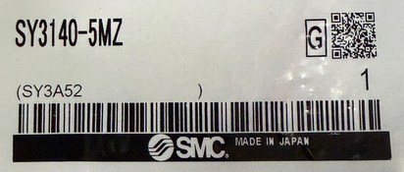 | 5 | 395*5 |  |  | D1 |  |  | 0.05*1 | 45*40*23 | 7*1*3.5CM | SMT Machine maintenance | NO
One-way wheel | 大单向轮 | Shenzhen Daxing general Technology Co., LTD. | F1-8 L |  |  |  | 塑料/五金 |  |  | 2025.11.20 | China | NEW | 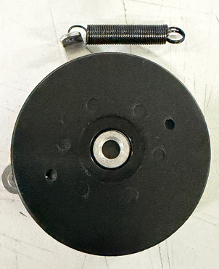 |  | 50 | 50*1 |  |  |  |  |  | 0.05*1 |  | 5*5*2 | SMT Machine maintenance | NO
One-way wheel | 小单向轮 | Shenzhen Daxing general Technology Co., LTD. | F1-8 S |  |  |  | 塑料/五金 |  |  | 2025.11.20 | China | NEW | 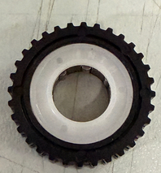 | 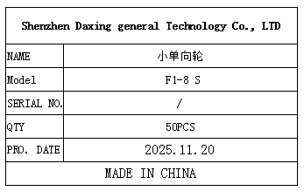 | 50 | 40*1 |  |  |  |  |  | 0.003*1 |  | 2*2*0.5 | SMT Machine maintenance | NO
PCB | 电路板 | i-PULSE Co., LTD. | A08-8151-FCB |  |  |  | 塑料/电子 | 5V | 5W | 2025.11.20 | JAPAN | NEW | 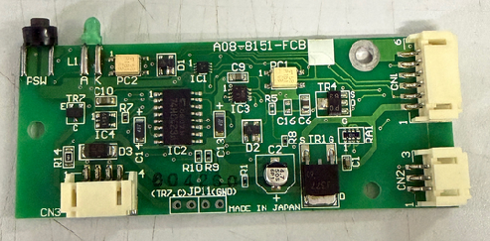 | 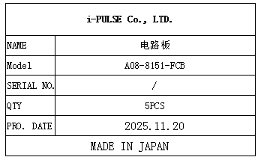 | 5 | 100*1 |  |  |  |  |  | 0.002*1 |  | 8*3.5*1 | SMT Machine maintenance | NO
PCB | 电路板 | GKG PRECI SION MACHI NE CO, LTD. | MAIN INTER LS V2 |  |  |  | 塑料/电子 | 24V | 5W | 2025.12.08 | China | NEW | 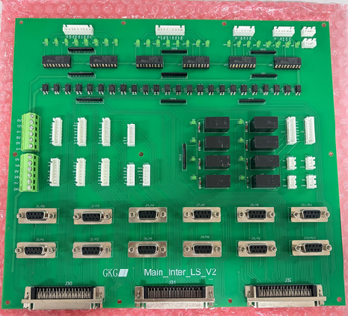 | 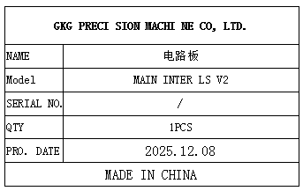 | 1 | 1800*1 |  |  |  |  |  | 0.7 |  | 28*25*2 | SMT Machine maintenance | NO
air pump | 气动隔膜泵 | SMC CORPORATION | PB1011A-01 |  |  |  | 塑料/五金/电子 | 24V | 5W | 2025.12.12 | JAPAN | NEW | 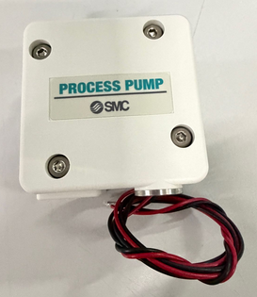 | 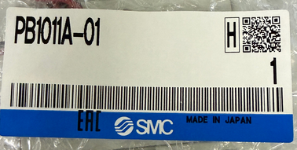 | 1 | 1500*1 |  |  |  |  |  | 0.3 |  | 7*6*4 | SMT Machine maintenance | NO

